Sheet4
 |  |  | 45()0 | 46(BD)1 | 47()2
 |  |  | 48(BL)3 | 5(B) | 50(BR)5 | 4
 |  |  | 51()6 | 52(BU)7 | 53()8
27()0 | 28(LB)1 | 29()2 | 0(UBL) | 1(UB) | 2(UBR) | 9(rub)0 | 10(RB)1 | 11()2 | 18(dbr)0 | 19(db)1 | 20(dlb)2
30(LD)3 | 3(L) | 32(LU)5 | 3(UL) | 0(U) | 5(UR) | 12(RU)3 | 1(R) | 14(RD)5 | 21(dr)3 | 2(D) | 23(dl)5
33()6 | 34(LF)7 | 35()8 | 6(UFL) | 7(UF) | 8(UFR) | 15()6 | 16(RF)7 | 17()8 | 24(drf)6 | 25(df)7 | 26(dfl)8
 |  |  | 36()0 | 37(FU)1 | 38()2
 |  |  | 39(FL)3 | 4(F) | 41(FR)5
 |  |  | 42()6 | 43(fd)7 | 44()8

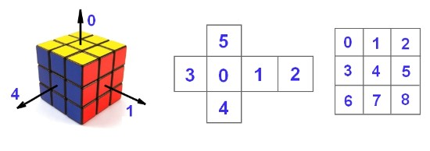
读的次序
5
1
4 |  |  |  |  |  |  |  |  |  |  |  |  |  |  | 11()2 | 14(RD)5 | 17()8
3 |  |  |  |  |  |  |  |  |  |  |  |  |  | 1 | 10(RB)1 | 1(R) | 16(RF)7 | 4
2 |  |  |  |  |  |  |  |  |  |  |  |  |  |  | 9(rub)0 | 12(RU)3 | 15()6
0 |  |  |  |  |  |  |  |  |  |  |  | 47()2 | 50(BR)5 | 53()8 | 2(UBR) | 5(UR) | 8(UFR) | 38()2 | 41(FR)5 | 44()8 | 24(drf)6 | 21(dr)3 | 18(dbr)0
 |  |  |  |  |  |  |  |  |  |  |  | 46(BD)1 | 5(B) | 52()7 | 1(UB) | 0(U) | 7(UF) | 37(FU)1 | 4(F) | 43(fd)7 | 25(df)7 | 2(D) | 19(db)1
 |  |  |  |  |  |  |  |  |  |  |  | 45()0 | 48()3 | 51()6 | 0(UBL) | 3(UL) | 6(UFL) | 36()0 | 39(FL)3 | 42()6 | 26(dfl)8 | 23(dl)5 | 20(dlb)2
 |  |  |  |  |  |  |  |  |  |  |  |  | 5 |  | 29()2 | 32()5 | 35()8
 |  |  |  |  |  |  |  |  |  |  |  |  |  | 3 | 28(LB)1 | 3(L) | 34()7
 |  |  |  |  |  |  |  |  |  |  |  |  |  |  | 27()0 | 30(LD)3 | 33()6

